Estadísticas
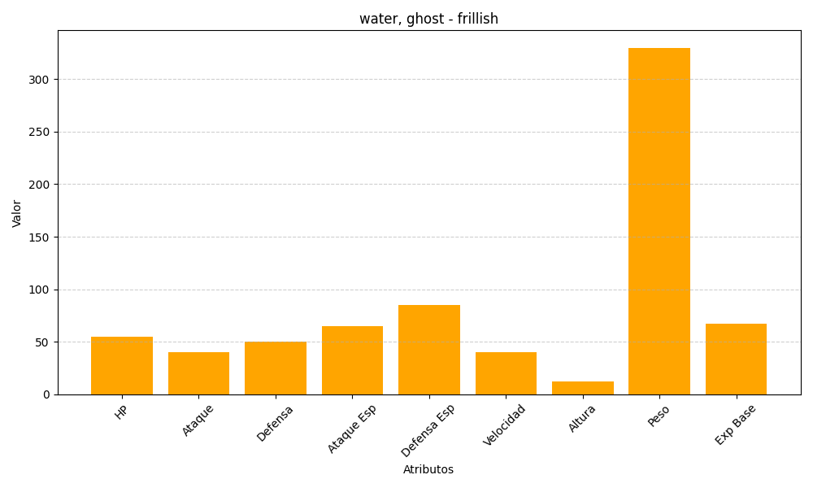
ID | Nombre | Tipo | HP | Ataque | Defensa | Ataque Especial | Defensa Especial | Velocidad | Altura | Peso | Experiencia Base
592 | frillish | water, ghost | 55 | 40 | 50 | 65 | 85 | 40 | 12 | 330 | 67

